PAKIET 6
 | 5.D10.2021

FORMULARZ ASORTYMENTOWO-CENOWY

 | ……………………………. |  |  |  |  | Załącznik nr 2
 | nazwa wykonawcy

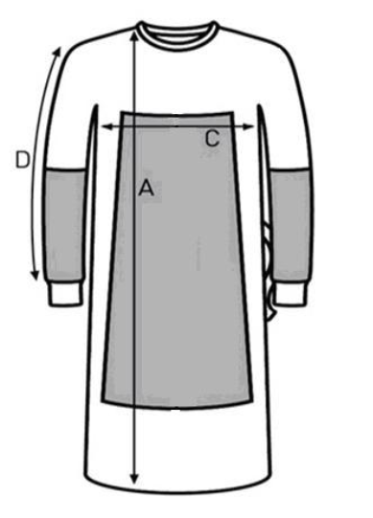
 | PAKIET NR 6
Lp | Przedmiot zamówienia | Liczba | Cena jedn. brutto | Wartość brutto | Nazwa handlowa | Producent | Nr kat
x | x | /szt/ | /w zł/ | /w zł/ | x | x | x
1 | Sterylny fartuch chirurgiczny do standardowych procedur, bez wstawek
 | rozm. XL: długości: A 127-151cm lub 130cm, C 68-78cm, D 54-86cm lub wymiar D mierzony od wykroju szyi 81-89cm | 19
 |  |  | RAZEM | 0.00
 | Wymagania graniczne Zamawiającego do poz. 1 | Podać tak/ nie |  | Opisać
1 | Wyrób medyczny jednorazowy |  |  | x
2 | Pakowany indywidualnie |  |  | x
3 | Sterylny |  |  | x
 | Zamawiający dopuszcza kolor fartucha niebieski.
4 | Wykonany z lekkiej, przewiewnej i oddychającej włókniny min. SMS lub SMMS lub SMMMS o gramaturze min. 35 g/m2
5 | Odporność na przenikanie cieczy min. 33cm H2O
6 | Fartuch złożony w sposób zapewniający aseptyczną aplikację
7 | Fartuch wiązany na troki wewnętrzne oraz troki zewnętrzne z kartonikiem (troki klejone, nie szyte), z tyłu zapięcie na rzep lub taśmę samoprzylepną z możliwością regulacji. Zamawiający dopuszcza : troki zgrzewane ultradźwiękowo.
8 | Indywidualne oznakowanie rozmiaru,nadrukowane, naklejone lub wszyte na fartuchu, pozwalające na identyfikację przed rozłożeniem
9 | Opakowanie folia-papier z dwiema etykietami samoprzylepnymi lub etykietą dzieloną oraz kodem paskowym. Listki do otwierania opakowania o szerokości min. 1cm na całym krótszym brzegu opakowania
10 | Wewnętrzne owinięcie fartucha wykonane z papieru lub serwety włókninowej, dodatkowo pakowane z dwoma celulozowymi ręcznikami do osuszania rąk
11 | Niski poziom pylenia 1,9-2,5 log10 (liczby cząstek)
12 | Odporność na rozrywanie na sucho/mokro min. 139/125 kPa
13 | Zgodny z normą PN EN 13795 - wymagania wysokie
14 | Rękaw typu reglan lub wygodny prosto wszyty rękaw
15 | Dopuszcza się fartuchy z oznaczeniem innym niż podano (M, L, LL, XL, XLL), jeżeli mieszczą się w podanych rozmiarach
 | Zamawiający dopuszcza przy zachowaniu pozostałych parametrów SIWZ – sterylny fartuch chirurgiczny wykonany z ciemnoniebieskiej włókniny typu SMS o gramaturze 35 gsm i kroju prostym. Fartuch pakowany podwójnie w opakowanie typu blister i wewnętrzne włókninowe, ułożenie typu książka. Lamówka w kolorze żółtym oznaczającym wymagania standardowe. Rękawy łączone za pomocą klejenia lub min. 4 rzędów ultradźwięków. Barierowość min. 35 cmH2O, wytrzymałość na wypychanie min. 155 kPa, wytrzymałość na rozciąganie na mokro CD/MD min. 30/65 N. Na opakowaniu indykator sterylności, min. 2 etykiety przylepne zawierające co najmniej LOT, nazwę własną fartucha i rozmiar. W zestawie 2 ręczniczki do osuszania rąk w rozmiarze: 30x40cm, pakowane razem z fartuchem. Rozmiary fartuchów: S-XXL.
 | Zamawiający dopuszcza przy zachowaniu pozostałych parametrów SIWZ – fartuch chirurgiczny jałowy z włókniny polipropylenowej SMMMS o gramaturze min. 35 g/m2, repelentnej dla alkoholi, z widocznym kodem kolorystycznym na fartuchu wskazującym na barierowość fartucha. Rękawy fartucha klejone w obszarze krytycznym, zakończone elastycznym mankietem, krój prosty. Z tyłu zapinany na rzep o długości min. 15 cm. Pakowany podwójnie w opakowanie papier/folia i we włókninę, z co najmniej 2-ma ręcznikami, na opakowaniu zewnętrznym min. 3 samoprzylepne etykiety. Na wewnętrznej stronie fartucha oznaczenie rozmiaru i długości co najmniej w 2 miejscach. Parametry fartucha (obszar krytyczny i niekrytyczny): penetracja wody min. 46 cmH2O, odporność na penetrację mikrobiologiczną - na mokro (I B) – min. 2,8. Dostępny w rozmiarach S/M- 2XLL.
do poz. 1 i 2 Zamawiający dopuszcza nie wymaga dodatkowo ręczniki do osuszania rąk wykonane z wiskozy

 |  |  | ..................................................
 |  |  | podpis osoby upoważnionej

